Exemple
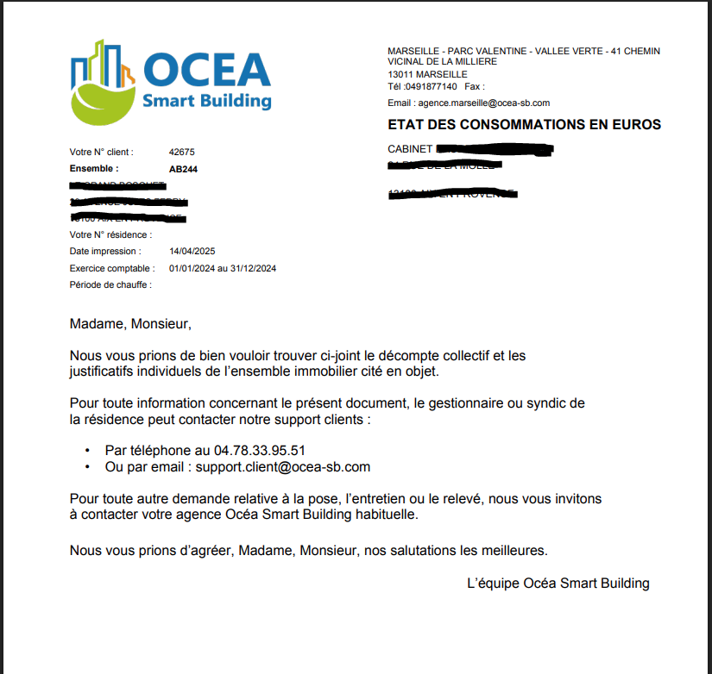
 | Exemple :

Référence OCEA de la résidence (vous pouvez la retrouver sur l'Etat des consommations sous le nom "Ensemble"): | AB244 | Il s'agit de la référence d'immeuble OCEA; présente sur les "Etats des consommations"
Nom de la Résidence : | Les Tulipes | Si vous ne connaissez pas le code ensemble, merci de renseigner l'adresse complète de l'immeuble
Numéro et nom de la Rue : | 3 rue du canal
Code postal : | 75006
Ville : | Paris
Date début exercice comptable : | 2024-07-01
Date fin exercice comptable : | 2025-06-30

L’immeuble est alimenté en :
Gaz (à cocher) | x
Fuel (à cocher)

Pour la production de la Note d'Information Annuelle (NIA) pour le fluide : |  | Il est possible de saisir l'un fluide ou l'autre, voire les deux (eau chude ET chauffage), cela dépend du type d'équipements sous contrat avec OCEA

Eau Chaude - montant de la Production d’Eau Chaude (en €/TTC) | 1,145.65 €
Chauffage - montant de la facture d'énergie après la déduction d'ECS (en €/TTC): | 12,312.34 €

Pour la NIA chauffage, merci de renseigner également : |  | Le pourcentage permet de connaitre la part des frais individuel et communs chauffage
Part frais individuels (en %) : | 70
Frais communs (en %) : | 30

Dans le cas où nous allons avoir besoin de vos précisions, merci de nous communiquer vos coordonnées :
Nom du syndic | Agence ImmoGestion
M. / Mme. | Mme
Votre Nom | MARTIN
Votre Prénom | Elodie
Votre fonction | Comptable
Votre adresse mail | e.martin@monsyndic.fr
Votre numéro de téléphone | 0601020304

